РЕЗУЛЬТАТЫ
 |  | РЕЗУЛЬТАТ | пример Радар чарта с визуализацией соотношения всех составляющих, распределенных по поведенческим профилям
1 | ПЕРСОНА | Визуализация сравнительного позиционирования каждой составляющей на карте Оценки эмоционального воздействия Бренда (авторская разработка). То есть должно быть графически видно, насколько все составляющие совпали по расположению в поведенческих профилях или насколько есть разрыв. Варианты графического решения: чарт Солнечный круг, Радар чарт… Либо более продвинутое графическое решение - к обсуждению! | 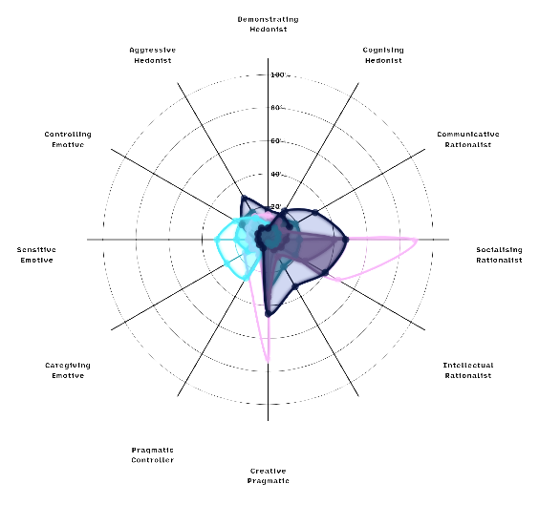
2 | ПРОДУКТ
3 | ЦА
4 | НЕЙМИНГ
5 | ЛОГОТИП

